Прайс 1
 | WOOD CRAFT
 | BOARDS AND ACCESSORIES Since 1999 |  | Курс доллара на __, __,2016 | 366 | поменяйте курс на сегоднящный, и вы получите актуальные цены на продукцию в ТЕНГЕ
Прайс лист на продукцию и товаров компании WoodCraft Almaty
Код товара | Модельный ряд | Описание: рабочая поверхность, внутренняя начинка | Вид | куср доллара на 12.02.2016 | Стоимост 1М2 доски |  | Цена готовых досок по размерам в KZT, 1 шт
 |  |  |  | 366 | в $ USD | в KZT | 45х60см | 60х90см | 90х120см | 100х150см | 100х200 см | 120х200см | 120х220см
 | ОДНОСТОРОННИЕ НАСТЕННЫЕ
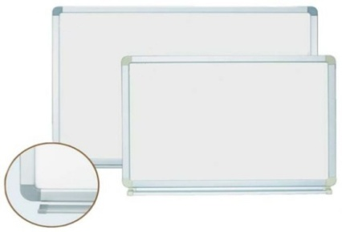


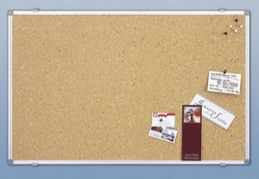
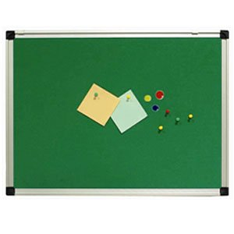
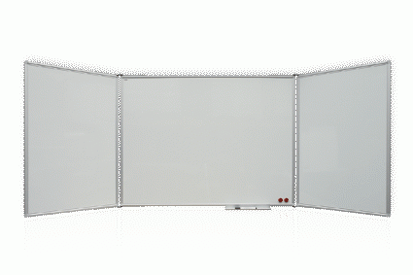
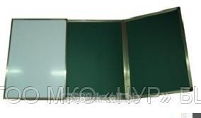
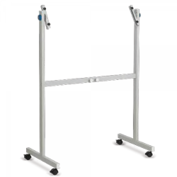
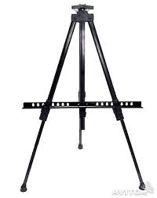
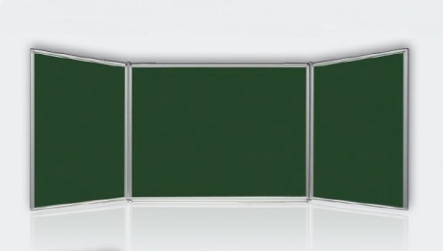
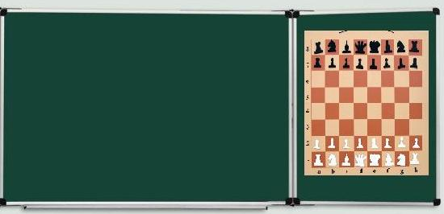
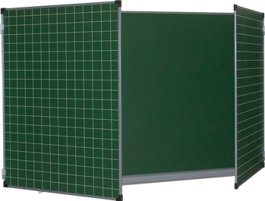
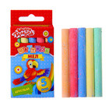
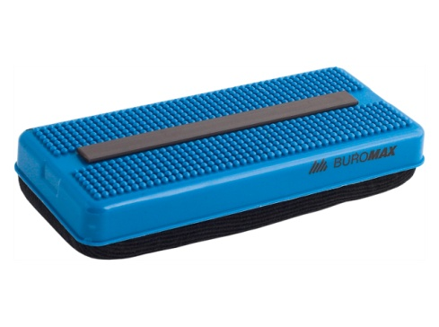
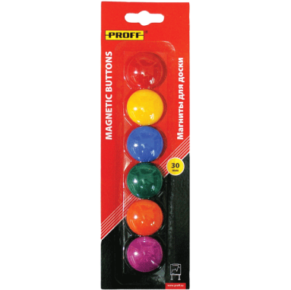
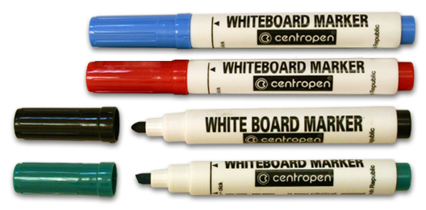
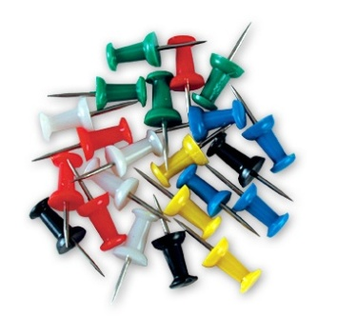
1001 | Модель ММД-ПВХ | Магнитная маркерная доска, белая с начинкой из ПВХ (поливинилхлорид) |  | 366 | 36 | 13176 | 3557.52 | 7115.04 | 14230.08 | 19764 | 26352 | 31622.4 | 34784.64
1002 | Модель ММД -ГК | Магнитная маркерная доска, белая с начинкой из ГК- гофра картона |  | 366 | 29 | 10614 | 2865.78 | 5731.56 | 11463.12 | 15921 | 21228 | 25473.6 | 28020.96
1003 | Модель ММД -ПП | Магнитная маркерная доска, белая с начинкой из ПП -пенопласта |  | 366 | 30 | 10980 | 2964.6 | 5929.2 | 11858.4 | 16470 | 21960 | 26352 | 28987.2
1004 | Модель МГД -ПВХ | Магнитная графитная, зеленая, ПВХ |  | 366 | 36 | 13176 | 3557.52 | 7115.04 | 14230.08 | 19764 | 26352 | 31622.4 | 34784.64
1005 | Модель МГД -ГК | Магнитная графитная, зеленая, ГК |  | 366 | 29 | 10614 | 2865.78 | 5731.56 | 11463.12 | 15921 | 21228 | 25473.6 | 28020.96
1006 | Модель МГД -ПП | Магнитная графитная, зеленая, ПП |  | 366 | 30 | 10980 | 2964.6 | 5929.2 | 11858.4 | 16470 | 21960 | 26352 | 28987.2
1007 | Модель ГД-ПВХ | Графитная окрашенная, цветная, ПВХ |  | 366 | 40 | 14640 | 3952.8 | 7905.6 | 15811.2 | 21960 | 29280 | 35136 | 38649.6
1008 | Модель ГД -ГК | Графитная окрашенная, цветная, ГК |  | 366 | 33.5 | 12261 | 3310.47 | 6620.94 | 13241.88 | 18391.5 | 24522 | 29426.4 | 32369.04
1009 | Модель ГД -ПП | Графитная окрашенная, цветная, ПП |  | 366 | 33.6 | 12297.6 | 3320.352 | 6640.704 | 13281.408 | 18446.4 | 24595.2 | 29514.24 | 32465.664
1010 | Модель ПД-ПВХ | Пробковая, ПВХ |  | 366 | 33 | 12078 | 3261.06 | 6522.12 | 13044.24 | 18117 | 24156 | 28987.2 | 31885.92
1011 | Модель ПД -ГК | Пробковая, ГК |  | 366 | 26.5 | 9699 | 2618.73 | 5237.46 | 10474.92 | 14548.5 | 19398 | 23277.6 | 25605.36
1012 | Модель ПД -ПП | Пробковая, ПП |  | 366 | 26.6 | 9735.6 | 2628.612 | 5257.224 | 10514.448 | 14603.4 | 19471.2 | 23365.44 | 25701.984
1013 | Модель ФД-ПВХ | Фетровая (войлочная), цветная, ПВХ |  | 366 | 33 | 12078 | 3261.06 | 6522.12 | 13044.24 | 18117 | 24156 | 28987.2 | 31885.92
1014 | Модель ФД -ГК | Фетровая (войлочная), цветная, ГК |  | 366 | 26.5 | 9699 | 2618.73 | 5237.46 | 10474.92 | 14548.5 | 19398 | 23277.6 | 25605.36
1015 | Модель ФД -ПП | Фетровая (войлочная), цветная, ПП |  | 366 | 26.6 | 9735.6 | 2628.612 | 5257.224 | 10514.448 | 14603.4 | 19471.2 | 23365.44 | 25701.984
 | ДВУСТОРОННИЕ |  |  |  | в $ USD | в KZT | 45х60см | 60х90см | 90х120см | 100х150см | 100х200 см | 120х200см | 120х220см
2016 | Модель ММД2-ПВХ | Магнитная маркерная –Магнитная маркерная, белая, ПВХ |  | 366 | 40 | 14640 | 3952.8 | 7905.6 | 15811.2 | 21960 | 29280 | 35136 | 38649.6
2017 | Модель ММД2-ГК | Магнитная маркерная –Магнитная маркерная, белая, ГК |  | 366 | 33 | 12078 | 3261.06 | 6522.12 | 13044.24 | 18117 | 24156 | 28987.2 | 31885.92
2018 | Модель ММД2-ПП | Магнитная маркерная –Магнитная маркерная, белая, ПП |  | 366 | 33 | 12078 | 3261.06 | 6522.12 | 13044.24 | 18117 | 24156 | 28987.2 | 31885.92
2019 | Модель МГД2-ПВХ | Магнитная графитная – Магнитная графитная, Зеленая, ПВХ |  | 366 | 40 | 14640 | 3952.8 | 7905.6 | 15811.2 | 21960 | 29280 | 35136 | 38649.6
2020 | Модель МГД2-ГК | Магнитная графитная – Магнитная графитная, Зеленая, ГК |  | 366 | 33 | 12078 | 3261.06 | 6522.12 | 13044.24 | 18117 | 24156 | 28987.2 | 31885.92
2021 | Модель МГД2-ПП | Магнитная графитная – Магнитная графитная, Зеленая, ПП |  | 366 | 33 | 12078 | 3261.06 | 6522.12 | 13044.24 | 18117 | 24156 | 28987.2 | 31885.92
2022 | Модель ММД/МГД-ПВХ | Магнитная маркерная, белая - Магнитная графитная, зеленая, ПВХ |  | 366 | 40 | 14640 | 3952.8 | 7905.6 | 15811.2 | 21960 | 29280 | 35136 | 38649.6
2023 | Модель ММД/МГД -ГК | Магнитная маркерная, белая - Магнитная графитная, зеленая, ГК |  | 366 | 33 | 12078 | 3261.06 | 6522.12 | 13044.24 | 18117 | 24156 | 28987.2 | 31885.92
2024 | Модель ММД/МГД -ПП | Магнитная маркерная, белая - Магнитная графитная, зеленая, ПП |  | 366 | 33 | 12078 | 3261.06 | 6522.12 | 13044.24 | 18117 | 24156 | 28987.2 | 31885.92
2025 | Модель ММД/ГД -ПВХ | Магнитная маркерная, белая–Графитная окрашенная, цветная, ПВХ |  | 366 | 43.5 | 15921 | 4298.67 | 8597.34 | 17194.68 | 23881.5 | 31842 | 38210.4 | 42031.44
2026 | Модель ММД/ГД -ГК | Магнитная маркерная, белая–Графитная окрашенная, цветная, ГК |  | 366 | 37 | 13542 | 3656.34 | 7312.68 | 14625.36 | 20313 | 27084 | 32500.8 | 35750.88
2027 | Модель ММД/ГД -ПП | Магнитная маркерная, белая–Графитная окрашенная, цветная, ПП |  | 366 | 37 | 13542 | 3656.34 | 7312.68 | 14625.36 | 20313 | 27084 | 32500.8 | 35750.88
2028 | Модель ММД/ПД -ПВХ | Магнитная маркерная, белая –Пробковая, ПВХ |  | 366 | 36.4 | 13322.4 | 3597.048 | 7194.096 | 14388.192 | 19983.6 | 26644.8 | 31973.76 | 35171.136
2029 | Модель ММД/ПД -ГК | Магнитная маркерная, белая –Пробковая, ГК |  | 366 | 30 | 10980 | 2964.6 | 5929.2 | 11858.4 | 16470 | 21960 | 26352 | 28987.2
2030 | Модель ММД/ПД -ПП | Магнитная маркерная, белая –Пробковая, ПП |  | 366 | 30 | 10980 | 2964.6 | 5929.2 | 11858.4 | 16470 | 21960 | 26352 | 28987.2
2031 | Модель ММД/ Ф Д -ПВХ | Магнитная маркерная, белая –Фетровая, цветная, ПВХ |  | 366 | 36.4 | 13322.4 | 3597.048 | 7194.096 | 14388.192 | 19983.6 | 26644.8 | 31973.76 | 35171.136
2032 | Модель ММД/ Ф Д -ГК | Магнитная маркерная, белая –Фетровая, цветная, ГК |  | 366 | 30 | 10980 | 2964.6 | 5929.2 | 11858.4 | 16470 | 21960 | 26352 | 28987.2
2033 | Модель ММД/ Ф Д -ПП | Магнитная маркерная, белая –Фетровая, цветная, ПП |  | 366 | 30 | 10980 | 2964.6 | 5929.2 | 11858.4 | 16470 | 21960 | 26352 | 28987.2
2034 | Модель МГД/ПД-ПВХ | Магнитная графитная, зеленая - Пробковая, ПВХ |  | 366 | 36.4 | 13322.4 | 3597.048 | 7194.096 | 14388.192 | 19983.6 | 26644.8 | 31973.76 | 35171.136
2035 | Модель МГД/ПД -ГК | Магнитная графитная, зеленая - Пробковая, ГК |  | 366 | 30 | 10980 | 2964.6 | 5929.2 | 11858.4 | 16470 | 21960 | 26352 | 28987.2
2036 | Модель МГД/ПД -ПП | Магнитная графитная, зеленая - Пробковая, ПП |  | 366 | 30 | 10980 | 2964.6 | 5929.2 | 11858.4 | 16470 | 21960 | 26352 | 28987.2
2037 | Модель МГД/ФД-ПВХ | Магнитная графитная, зеленая - Фетровая, ПВХ |  | 366 | 36.4 | 13322.4 | 3597.048 | 7194.096 | 14388.192 | 19983.6 | 26644.8 | 31973.76 | 35171.136
2038 | Модель МГД /ФД -ГК | Магнитная графитная, зеленая - Фетровая, ГК |  | 366 | 30 | 10980 | 2964.6 | 5929.2 | 11858.4 | 16470 | 21960 | 26352 | 28987.2
2039 | Модель МГД /ФД -ПП | Магнитная графитная, зеленая - Фетровая, ПП |  | 366 | 30 | 10980 | 2964.6 | 5929.2 | 11858.4 | 16470 | 21960 | 26352 | 28987.2
2040 | Модель ПД2-ПВХ | Пробковая - Пробковая, ПВХ |  | 366 | 33 | 12078 | 3261.06 | 6522.12 | 13044.24 | 18117 | 24156 | 28987.2 | 31885.92
2041 | Модель ПД2-ГК | Пробковая - Пробковая, ГК |  | 366 | 27 | 9882 | 2668.14 | 5336.28 | 10672.56 | 14823 | 19764 | 23716.8 | 26088.48
2042 | Модель ПД2-ПП | Пробковая - Пробковая, ПП |  | 366 | 27 | 9882 | 2668.14 | 5336.28 | 10672.56 | 14823 | 19764 | 23716.8 | 26088.48
2043 | Модель ФД2-ПВХ | Фетровая, цветная - Фетровая, цветная, ПВХ |  | 366 | 33 | 12078 | 3261.06 | 6522.12 | 13044.24 | 18117 | 24156 | 28987.2 | 31885.92
2044 | Модель ФД2-ГК | Фетровая, цветная - Фетровая, цветная, ГК |  | 366 | 27 | 9882 | 2668.14 | 5336.28 | 10672.56 | 14823 | 19764 | 23716.8 | 26088.48
2045 | Модель ФД2-ПП | Фетровая, цветная - Фетровая, цветная, ПП |  | 366 | 27 | 9882 | 2668.14 | 5336.28 | 10672.56 | 14823 | 19764 | 23716.8 | 26088.48
 | МНОГОЯРУСНЫЕ, КОМБИНИРОВАННЫЕ, ШКОЛЬНЫЕ |  |  |  | 100Х300см в $ USD /1шт | 100Х300см в KZT/1шт | 120х300см в $ USD/1шт | 120Х300см в KZT/1шт
3046 | Модель ММД2-ПВХ | Магнитная маркерная, белая–Магнитная маркерная, белая, трехярусная, офисная, ПВХ |  | 366 | 106 | 38796 | 112 | 40992
3047 | Модель ММД2-ГК | Магнитная маркерная, белая–Магнитная маркерная, белая, трехярусная, офисная, ГК |  | 366 | 89 | 32574 | 95 | 34770
3048 | Модель ММД2-ПП | Магнитная маркерная, белая–Магнитная маркерная, белая, трехярусная, офисная,ПП |  | 366 | 100 | 36600 | 105 | 38430
3049 | Модель ММД/МГД-ПВХ | Магнитная маркерная, белая- Магнитная графитная, зеленая, трехярусная , школьная 3м2, ПВХ |  | 366 | 106 | 38796 | 112 | 40992
3050 | Модель ММД/МГД -ГК | Магнитная маркерная, белая - Магнитная графитная, зеленая, трехярусная , школьная 3м2, ГК |  | 366 | 89 | 32574 | 95 | 34770
3051 | Модель ММД/МГД-ПП | Магнитная маркерная, белая - Магнитная графитная, зеленая, трехярусная , школьная 3м2, ПП |  | 366 | 100 | 36600 | 105 | 38430
3052 | Модель МГД2-ПВХ | Магниная графитная, зеленая- Магнитная графитная, зеленая, трехярусная , (возможно в клетку рис. 50х50), школьная 3м2, ПВХ |  | 366 | 106 | 38796 | 112 | 40992
3053 | Модель МГД2-ГК | Магниная графитная, зеленая- Магнитная графитная, зеленая, трехярусная , (возможно в клетку рис. 50х50), школьная 3м2, ГК |  | 366 | 89 | 32574 | 95 | 34770
3054 | Модель МГД2-ПП | Магниная графитная, зеленая- Магнитная графитная, зеленая, трехярусная , (возможно в клетку рис. 50х50), школьная 3м2, ПП |  | 366 | 100 | 36600 | 105 | 38430
3055 | Модель КБ -ПВХ | Комбинированная, ПВХ |  | 366 | По расчету
3056 | Модель КБ -ГК | Комбинированная, ГК |  | 366 | По расчету
3057 | Модель КБ -ПП | Комбинированная, ПП |  | 366 | По расчету
 | ПОДСТАВКИ, ТРЕНОГИ, АКСЕСУАРЫ |  |  |  | Стоимость 1шт/уп в $ USD | Стоимость 1шт/уп в KZT
4058 | Подставка | На роликах, для досок не более 1.5м2 |  | 366 | 25 | 9150
4059 | Тренога | Для досок не более 1 м2 |  | 366 | 20 | 7320
4060 | Маркеры | Упаковка 4 цвета. Маркер для белых досок и флипчартов. Конусообразный наконечник. Сухостираемый. |  | 366 | 2 | 732
4061 | Магнетики | Магниты для магнитно-маркерных досок. В блистере 6 штук, разных цветов. Диаметр - 20/30/40 мм. |  | 366 | 0.55 | 201.3
4062 | Кнопки-гвоздики | Цветные кнопки-гвоздики, предназначены для пробковых досок. В упаковке - 50 штук |  | 366 | 0.55 | 201.3
4063 | Мел для графитной доски | мел школьный цветной набор 5цв круглый в картон коробке |  | 366 | 1.5 | 549
4064 | Стерка | Щетка для белых маркерных досок. Размер 155 х 60 мм. С магнитным держателем. Стирающая поверхность губки выполнена из войлока. |  | 366 | 2 | 732
4065 | Спрей для чистки | Спрей для чистки и ухода за белыми маркерными досками. Эффективно удаляет следы сухого маркера, отпечатки пальцев, грязь и пыль.Объем 250 мл. |  | 366 | 2.5 | 915

 | • Доставка, монтаж доски на стену оговариваются отдельно.
 | • Скидка на досок в размере 5% предоставляется для всех заказавших более 10 м2.
 | Гарантия на всю продукцию компании 2 года. В кратчайшие сроки сможем изготовить тендерные объемы.
 | Даврбек Кадиралиев, коммерческий директор
 | Д.Кадиралиев,
 | Коммерческий директор компании «WOOD CRAFT» Алматы
 | Тел.:+7 778 9708986
 | Skype: dav19784
 | E-mail: woodcraft.almaty@gmail.ru

 | WOOD CRAFT
 | BOARDS AND ACCESSORIES Since 1999

